Как защищать
Расчётный лист по топ-20: как им пользоваться на комитете
Редакция 15.09.2026, восьмая. Собрано из data/top20_monthly_2023_08_2026_07.csv сборщиком build/raschet_list.py — правки вносятся в скрипт, а не в готовый файл. Сверка: python3 raschet_list.py --verify.

АНАЛИТИЧЕСКАЯ ПОВЕСТКА: что на что делится | Книга отвечает на три РАЗНЫХ вопроса, и смешивать их нельзя. (1) КАКОЙ УРОВЕНЬ ГОТОВЫ ДЕРЖАТЬ — это риск-аппетит, он задаётся не волатильностью, а выживаемостью в сценарии; разбор вынесен в STRESS_ANCHOR.md. (2) КОГДА СМОТРЕТЬ ЧАЩЕ — это ЗОНА, и вся книга про неё. (3) КОГДА ДЕЙСТВОВАТЬ — это ТРИГГЕР, он смотрит на движение, а не на уровень. Зона и триггер ловят разное: январский вход топ-20 в красную сделан капиталом, и уровневая зона не предупреждала о нём в принципе.
РАЗВИЛКА МЕТОДА: как выбирается формула зоны | Сначала проверяется, подчиняются ли приращения метрики нормальному распределению — лист «Расчёт», блок 8. Но формальная проверка НЕ решает: M(T) опирается не на приращение, а на СУММУ T приращений, которая по центральной предельной теореме ближе к нормальной. Решает вторая проверка — совпадает ли модельный квантиль z·σ·√T с фактическим 90-м процентилем реальных T-месячных изменений. Вердикт четырёхзначный, и направление расхождения важнее величины: СОВПАДАЕТ → M(T); МОДЕЛЬ ЗАВЫШАЕТ → M(T) годится, она консервативна, завышение объявляется; МОДЕЛЬ ЗАНИЖАЕТ → опасно, нужна замена; БУФЕР БОЛЬШЕ САМОГО ЛИМИТА → зона вырождается, метод непригоден по полезности. На нашем ряде: одиннадцать метрик на M(T), одна на замене.
ДВА МЕТОДА И ИХ ИСТОЧНИКИ | Первый — запас времени M(T) = z(p)·σ_Δ·√T. Параметрический буфер на диффузию; то же построение, что у параметрического VaR. Обоснование — лист «Обоснование методов», блоки 1–4: независимость приращений, нормальность суммы, отсутствие сноса, устойчивость σ. Второй — эмпирический 90-й процентиль фактических T-месячных изменений, то есть историческая симуляция: BCBS d457 (MAR30) допускает её наравне с параметрической моделью, и при тяжёлых хвостах она в практике преобладает. Обоснование — блок 5 того же листа. Названия зон и их смысл — дословно п. 18 Правил № 86, своих формулировок нет.
Что в книге | «Ряд» — 36 точек и всё, что считается построчно, обе базы капитала рядом, плюс режимные колонки T–AF (фев-март против остальных месяцев, Г36). «Параметры» — десять входов, из них вычисляются два; там же α, A²_крит и τ проверки нормальности. «Расчёт» — каждое опубликованное число живой формулой, блок 8 — проверка нормальности по каждой из двенадцати метрик. «Обоснование методов» — блоки 1–4 про M(T), блок 5 про её замену. «Зоны» — разметка топ-20 и где мы сейчас. «Две сигмы» — остаток Р-Д1. «Триггеры» — все 35 приростов топ-20 и два универсальных триггера по каждой из двенадцати метрик. «Метрики» — ВСЕ зоны на одной странице, с колонками «чем и почему посчитано».
Главное свойство | В книге нет ни одного вбитого руками результата, кроме одного помеченного (бутстрап). Любое число со слайда выделяется в колонке «Значение», и в строке формул видно, из чего оно получено. Несогласный с параметром меняет его на листе «Параметры», и вся книга пересчитывается при нём.
«Откуда 108,63» | Уровень 95 % задан в регуляторной базе капитала. С 01.01.2026 знаменатель метрики — балансовый капитал (Г26), k = 0,8745 есть отношение баз. 108,63 — тот же уровень в новой базе. Второй, независимый путь: квантиль 90 % ряда плюс запас на три месяца даёт 108,58. Сходимость двух путей на 0,05 пп и есть довод, что уровень не подогнан.
«Почему корень из T» | Складываются дисперсии, а не с.к.о.: сумма T независимых приростов имеет дисперсию T·σ², то есть разброс σ·√T. Держится это ровно на независимости. Лист «Обоснование M(T)», блок 1: автокорреляция −0,08 при пороге 0,34; фактический разброс трёхмесячных изменений 6,40 против модельных 7,04 — модель ЗАВЫШАЕТ, то есть ошибается в безопасную сторону.
«Почему нормальное распределение» | Нужна нормальность не приростов, а их трёхмесячной СУММЫ, к которой буфер и применяется. У приростов асимметрия 0,67, у суммы — 0,04. Жарк–Бера на приростах 2,70 при критических 5,99. И z(0,90) = 1,28 лежит в теле распределения, а не в хвосте: ошибки нормальности бьют на 99 %, не на 90 %. Лист «Обоснование методов», блок 2.
«А буфер не выдуман» | Три непараметрических способа дают 9,29, 9,35 и 9,37 против модельных 9,03 — разброс 3,6 % при собственной погрешности σ в ±1,09. И проверка на факте: движение апрель→июль 2026 составило +8,24 пп, то есть 91 % буфера. Буфер не подушка на всякий случай — ряд только что прошёл почти ровно такое движение.
«Почему T = 3» | Честный ответ: длина цикла решения не измерена и в регламенте не закреплена. Это записано как незакрытый пункт, а не спрятано. Поставьте на «Параметрах» T = 2 или T = 4 — уровень двигается примерно на 1,4–1,5 пп за месяц цикла.
«Почему 90 %, а не 95 или 99» | Это цена ложного отбоя, а не расчёт. При 90 % один ложный сигнал из десяти. Выше — жёлтая опускается и лампа горит почти всегда. Параметр p на листе «Параметры» меняется, z пересчитывается сам. Решение комитета, не наше.
«Где мы сейчас» | Лист «Зоны». Текущая точка 101,50 — жёлтая зона. До лимита 7,13 пп = 1,75 σ. T* = 1,87 месяца: столько остаётся до лимита при доверии 90 %. Красная зона за 36 месяцев загоралась один раз, пробоев не было ни разу.
«А если ничего не менять» | Лист «Расчёт», блок 7. При сохранении уровня 95 % жёлтая линия ложится на 85,97, и выше неё оказывается 31 наблюдение из 36. Светофор с постоянно горящей лампой не является системой раннего предупреждения.
Цепочка «риск-ёмкость → риск-аппетит → лимит → допустимый уровень → мера реагирования → контроль» и её фактические разрывы: целиком есть одно звено из шести.
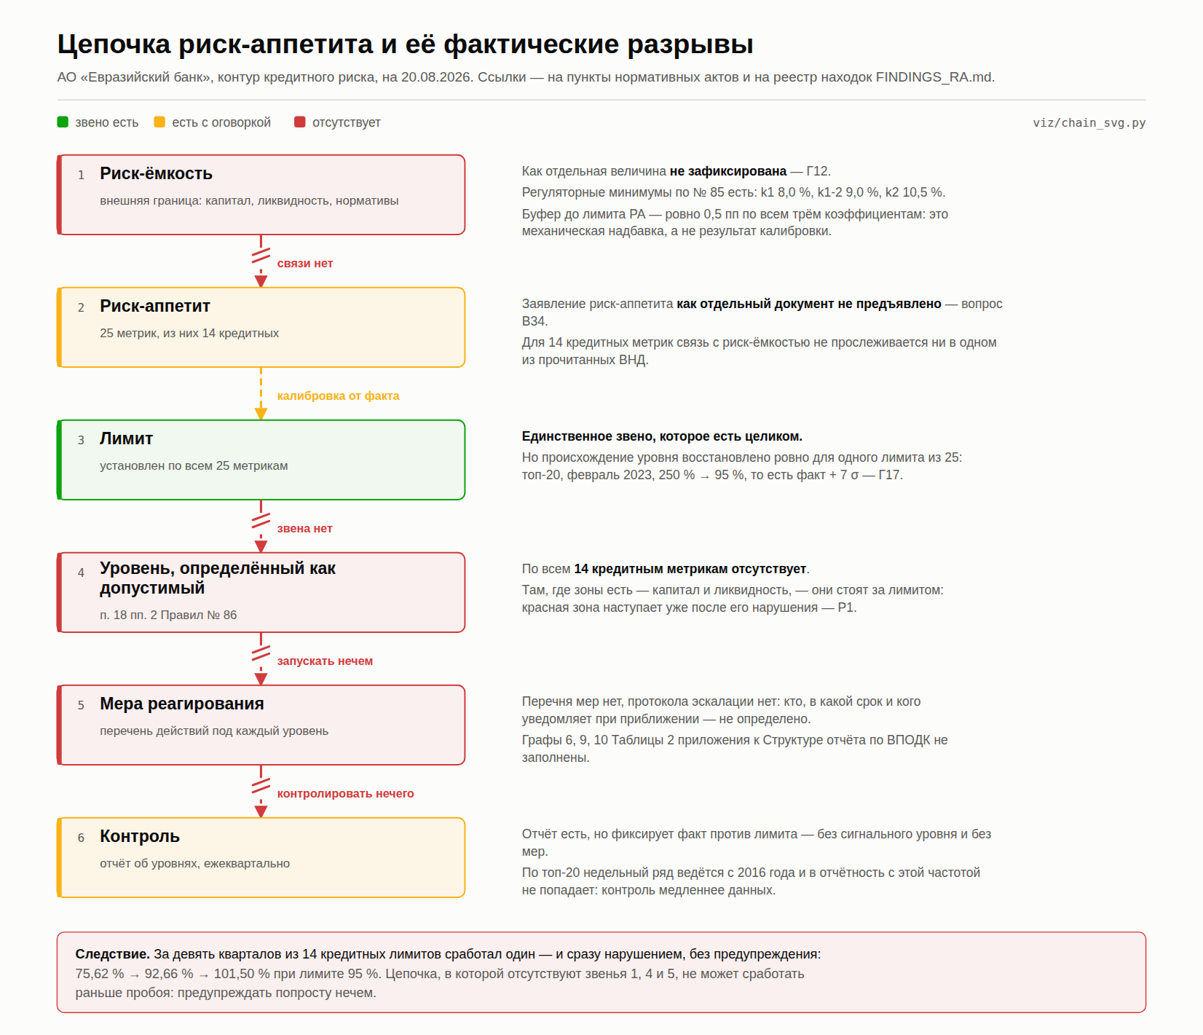
Чего книга не доказывает | Что формулы верны по существу. Она доказывает ровно одно: числа получены из ряда объявленными формулами, а допущения формулы буфера проверены на этом же ряде и не отвергнуты. Верна ли метрика и тот ли это ряд — из воспроизводимости не следует.

Ряд
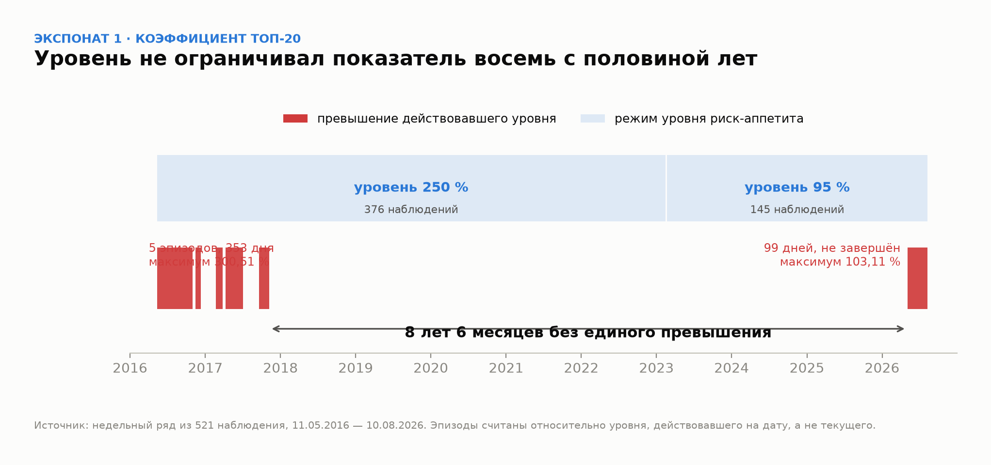
Ряд топ-20: 36 месячных точек, 01.08.2023 — 01.07.2026
Источник: data/top20_monthly_2023_08_2026_07.csv, дамп листа Monthly рабочей книги 08.09.2026 (DECOMPOSITION § 11.7). Колонки A–D — как в выгрузке, E–M — расчёт. С 01.02.2026 регуляторный капитал в выгрузке отсутствует: метрика ведётся только в балансовой базе, поэтому C, E, F и I у последних шести дат пусты. Это не пропуск данных, а следствие смены базы (Г26). Колонки N–S — CoR по КБ/ПБ и по МСБ из того же файла, 36 из 36: в первой сборке листа «Метрики» они были ошибочно взяты из квартального ряда.

Дата | Займ топ-20, млн ₸ | СК регуляторный, млн ₸ | СК балансовый, млн ₸ | coef_reg (доля) | v_reg = coef_reg × 100 | coef_new (доля) | v_new = coef_new × 100 | Разрыв баз: v_new − v_reg | Δ = v_new(t) − v_new(t−1) | ΔСК балансовый, % | ΔЗайм, % | Триггер | cor_kb_pb (доля) | CoR КБ/ПБ, % | Δ CoR КБ/ПБ | cor_msb (доля) | CoR МСБ, % | Δ CoR МСБ | Окно закрытия? (фев/март) | Δ КБ/ПБ обычн. | Δ КБ/ПБ закр. | Изм. КБ/ПБ за 4 мес | Окно 4 мес задело закрытие? | 4 мес КБ/ПБ обычн. | 4 мес КБ/ПБ закр. | Δ МСБ обычн. | Δ МСБ закр. | Изм. МСБ за 4 мес | 4 мес МСБ обычн. | 4 мес МСБ закр. | Изм. топ-20 за 4 мес
2023-08-01 | 323,730.9 | 413,937.1 | 322,505.4 |  |  |  |  |  | — | — | — | — | 0.02271530 |  | — | -0.00014824 |  | — |  | — | — | — | — | — | — | — | — | — | — | — | —
2023-09-01 | 323,218.4 | 422,472.2 | 331,426.6 |  |  |  |  |  |  |  |  |  | 0.01849831 |  |  | -0.00579114 |  |  |  |  |  | — | — | — | — |  |  | — | — | — | —
2023-10-01 | 327,285.0 | 429,717.9 | 339,057.9 |  |  |  |  |  |  |  |  |  | 0.01147589 |  |  | -0.00780133 |  |  |  |  |  | — | — | — | — |  |  | — | — | — | —
2023-11-01 | 338,817.1 | 438,451.7 | 348,167.4 |  |  |  |  |  |  |  |  |  | 0.00216192 |  |  | -0.01204134 |  |  |  |  |  | — | — | — | — |  |  | — | — | — | —
2023-12-01 | 343,497.7 | 443,261.6 | 353,305.0 |  |  |  |  |  |  |  |  |  | -0.00076432 |  |  | -0.01072642
2024-01-01 | 372,019.3 | 440,898.1 | 351,291.9 |  |  |  |  |  |  |  |  |  | -0.01934343 |  |  | -0.01082676
2024-02-01 | 359,821.6 | 453,740.5 | 364,498.2 |  |  |  |  |  |  |  |  |  | -0.07640116 |  |  | -0.02131496
2024-03-01 | 371,215.4 | 472,963.5 | 384,072.9 |  |  |  |  |  |  |  |  |  | -0.04723198 |  |  | -0.00512756
2024-04-01 | 363,473.0 | 484,711.5 | 396,208.9 |  |  |  |  |  |  |  |  |  | -0.03942941 |  |  | -0.01074181
2024-05-01 | 357,665.7 | 489,303.5 | 401,188.4 |  |  |  |  |  |  |  |  |  | -0.03338890 |  |  | -0.00719527
2024-06-01 | 360,756.5 | 491,482.0 | 403,780.0 |  |  |  |  |  |  |  |  |  | -0.02467544 |  |  | -0.00652866
2024-07-01 | 362,413.9 | 492,537.2 | 405,247.5 |  |  |  |  |  |  |  |  |  | -0.02244619 |  |  | -0.00388550
2024-08-01 | 358,163.4 | 504,710.5 | 417,859.7 |  |  |  |  |  |  |  |  |  | -0.02150986 |  |  | -0.00444589
2024-09-01 | 379,875.3 | 507,597.1 | 421,198.7 |  |  |  |  |  |  |  |  |  | -0.02154768 |  |  | -0.00303347
2024-10-01 | 384,443.9 | 510,558.3 | 424,610.7 |  |  |  |  |  |  |  |  |  | -0.01964265 |  |  | -0.00372647
2024-11-01 | 376,972.2 | 525,225.3 | 439,721.6 |  |  |  |  |  |  |  |  |  | -0.01965703 |  |  | -0.00869881
2024-12-01 | 382,966.5 | 529,015.2 | 443,905.9 |  |  |  |  |  |  |  |  |  | -0.01509456 |  |  | -0.00525038
2025-01-01 | 378,199.4 | 545,924.0 | 461,235.2 |  |  |  |  |  |  |  |  |  | -0.01772712 |  |  | -0.00697509
2025-02-01 | 370,820.7 | 547,253.8 | 462,997.1 |  |  |  |  |  |  |  |  |  | -0.00418566 |  |  | -0.00934878
2025-03-01 | 367,097.4 | 550,880.6 | 467,025.8 |  |  |  |  |  |  |  |  |  | -0.00604291 |  |  | -0.03407189
2025-04-01 | 395,318.8 | 535,450.6 | 452,053.5 |  |  |  |  |  |  |  |  |  | 0.00117303 |  |  | -0.02567948
2025-05-01 | 413,164.5 | 539,662.4 | 456,721.2 |  |  |  |  |  |  |  |  |  | 0.00070362 |  |  | -0.02621518
2025-06-01 | 409,495.1 | 544,013.0 | 461,556.7 |  |  |  |  |  |  |  |  |  | -0.01045247 |  |  | -0.02516064
2025-07-01 | 421,189.4 | 548,877.3 | 466,904.6 |  |  |  |  |  |  |  |  |  | -0.01284831 |  |  | -0.02063258
2025-08-01 | 421,697.9 | 541,721.7 | 460,260.7 |  |  |  |  |  |  |  |  |  | -0.01076613 |  |  | -0.01824222
2025-09-01 | 420,361.1 | 547,298.2 | 466,364.5 |  |  |  |  |  |  |  |  |  | -0.01019961 |  |  | -0.01787914
2025-10-01 | 421,816.0 | 550,245.4 | 469,835.8 |  |  |  |  |  |  |  |  |  | -0.00922372 |  |  | -0.01507613
2025-11-01 | 403,001.7 | 547,740.9 | 467,852.2 |  |  |  |  |  |  |  |  |  | -0.00936896 |  |  | -0.01040588
2025-12-01 | 411,642.9 | 557,685.2 | 477,796.4 |  |  |  |  |  |  |  |  |  | -0.00914630 |  |  | -0.00834128
2026-01-01 | 421,717.7 | 503,086.1 | 439,961.3 |  |  |  |  |  |  |  |  |  | -0.01000643 |  |  | -0.00984464
2026-02-01 | 393,670.5 |  | 440,063.9 |  |  |  |  |  |  |  |  |  | 0.00621163 |  |  | 0.00473144
2026-03-01 | 395,281.7 |  | 449,623.8 |  |  |  |  |  |  |  |  |  | 0.00117477 |  |  | 0.00297636
2026-04-01 | 416,607.1 |  | 446,679.8 |  |  |  |  |  |  |  |  |  | -0.00348300 |  |  | 0.00196441
2026-05-01 | 439,754.5 |  | 446,857.2 |  |  |  |  |  |  |  |  |  | -0.00339983 |  |  | 0.00191429
2026-06-01 | 444,048.8 |  | 440,316.8 |  |  |  |  |  |  |  |  |  | 0.00377437 |  |  | 0.00337118
2026-07-01 | 448,999.7 |  | 442,346.3 |  |  |  |  |  |  |  |  |  | -0.00267352 |  |  | 0.00266659

Колонки T–AE — режимное разделение по Г36: σ приращений CoR в феврале-марте впятеро выше, чем в остальные месяцы (5,04 по КБ/ПБ и 4,86 по МСБ против ≤ 1,76 у остальных десяти метрик). Отсюда эмпирические квантили считаются раздельно, и лист «Метрики» берёт границы зон отсюда. Колонка I — разрыв двух баз на одну дату, а не движение во времени. Через неё видно, что k не постоянен: разрыв сузился с 22,2 пп в 08.2023 до 12,0 пп в 01.2026. Уровень L = L_рег / k, посчитанный по k одной даты, стареет вместе с k — открытый вопрос к запросу данных, не свойство расчёта.

Уровень не ограничивал показатель 8 лет 6 месяцев: шесть эпизодов превышения относительно уровня, действовавшего на дату.

Обоснование методов
Обоснование двух методов разметки зон
Блоки 1–4 обосновывают ЗАПАС ВРЕМЕНИ M(T) = z(p)·σ_Δ·√T: формула держится на трёх допущениях (приросты независимы — отсюда √T, распределение суммы близко к нормальному — отсюда z, дрейфа нет), и каждое проверено на нашем же ряде. Блок 5 обосновывает ВТОРОЙ МЕТОД — эмпирический квантиль, которым размечается метрика, не прошедшая решающую проверку. Какая метрика каким методом размечена — на листе «Расчёт», блок 8; сами зоны — на «Метрики». Колонки G–K — служебные: T-месячные изменения, по которым считаются проверки.

Проверка | Что именно проверяется | Формула в этой книге | Значение | Как читать | Изменение за 1 мес. | Изменение за 2 мес. | Изменение за 3 мес. | Изменение за 4 мес. | Изменение за 6 мес.
1. Независимость приростов — единственное, на чём держится √T
Автокорреляция лага 1 | связь прироста с предыдущим приростом | CORREL(Ряд!J7:J40,Ряд!J6:J39) |  | новое, 14.09.2026
Порог значимости 2/√n | выше этого значения автокорреляцию нельзя считать шумом | 2/SQRT(COUNT(d)) |  | новое
|−0,083| против порога 0,338 — свидетельств против независимости нет. Это НЕ доказательство независимости: при 35 наблюдениях тест почти лишён мощности. Сказать об этом надо самим, иначе скажет оппонент.
Фактическое с.к.о. изменений за 1 мес. | разброс реальных 1-месячных изменений ряда | STDEV($G$5:$G$39) |  | новое
Отношение факт / модель при T = 1 | во сколько раз реальный разброс отличается от σ_Δ·√1 | D9/('Расчёт'!D6*SQRT(1)) |  | новое
Фактическое с.к.о. изменений за 2 мес. | разброс реальных 2-месячных изменений ряда | STDEV($H$5:$H$38) |  | новое
Отношение факт / модель при T = 2 | во сколько раз реальный разброс отличается от σ_Δ·√2 | D11/('Расчёт'!D6*SQRT(2)) |  | новое
Фактическое с.к.о. изменений за 3 мес. | разброс реальных 3-месячных изменений ряда | STDEV($I$5:$I$37) |  | новое
Отношение факт / модель при T = 3 | во сколько раз реальный разброс отличается от σ_Δ·√3 | D13/('Расчёт'!D6*SQRT(3)) |  | новое
Фактическое с.к.о. изменений за 4 мес. | разброс реальных 4-месячных изменений ряда | STDEV($J$5:$J$36) |  | новое
Отношение факт / модель при T = 4 | во сколько раз реальный разброс отличается от σ_Δ·√4 | D15/('Расчёт'!D6*SQRT(4)) |  | новое
Фактическое с.к.о. изменений за 6 мес. | разброс реальных 6-месячных изменений ряда | STDEV($K$5:$K$34) |  | новое
Отношение факт / модель при T = 6 | во сколько раз реальный разброс отличается от σ_Δ·√6 | D17/('Расчёт'!D6*SQRT(6)) |  | новое
Отношение ниже единицы означает, что √T ЗАВЫШАЕТ разброс: ряд слегка возвращается к среднему. На T = 3 завышение 9 %, на T = 6 — 23 %. Для буфера это ошибка в безопасную сторону — жёлтая линия ниже, предупреждение раньше. Оговорка: окна перекрываются, поэтому это оценка, а не точное измерение.
2. Нормальность — и почему нужна не та, о которой спрашивают
Асимметрия приростов | скошенность месячных приростов: третий момент / σ³ | (SUMPRODUCT((d-AVERAGE(d))^3)/COUNT(d))/(SUMPRODUCT((d-AVERAGE(d))^2)/COUNT(d))^1.5 |  | новое
Избыточный эксцесс приростов | толщина хвостов приростов: четвёртый момент / σ⁴ − 3 | (SUMPRODUCT((d-AVERAGE(d))^4)/COUNT(d))/(SUMPRODUCT((d-AVERAGE(d))^2)/COUNT(d))^2-3 |  | новое
Жарк–Бера по приростам | сводный тест нормальности: n/6 × (g1² + g2²/4) | COUNT(d)/6*(D21^2+D22^2/4) |  | новое
Критическое значение 5 % | порог хи-квадрат с 2 степенями свободы; выше него нормальность отвергается | 5.991 |  | статистическая таблица
Асимметрия 3-месячных изменений | скошенность того, к чему буфер реально применяется | (SUMPRODUCT(($I$5:$I$37-AVERAGE($I$5:$I$37))^3)/COUNT($I$5:$I$37))/(SUMPRODUCT(($I$5:$I$37-AVERAGE($I$5:$I$37))^2)/COUNT($I$5:$I$37))^1.5 |  | новое
Избыточный эксцесс 3-месячных изменений | толщина хвостов трёхмесячной суммы | (SUMPRODUCT(($I$5:$I$37-AVERAGE($I$5:$I$37))^4)/COUNT($I$5:$I$37))/(SUMPRODUCT(($I$5:$I$37-AVERAGE($I$5:$I$37))^2)/COUNT($I$5:$I$37))^2-3 |  | новое
Жарк–Бера по 3-месячным изменениям | тот же тест на трёхмесячной сумме | COUNT($I$5:$I$37)/6*(D25^2+D26^2/4) |  | новое
Что предсказывает ЦПТ | асимметрия суммы трёх независимых = g1 / √3 | D21/SQRT(3) |  | новое
Главный довод: буфер применяется не к приростам, а к их трёхмесячной СУММЕ. У приростов асимметрия 0,67 — заметная. У трёхмесячной суммы 0,04, то есть она исчезла, и даже быстрее, чем требовала ЦПТ (0,39). Жарк–Бера 2,70 против критических 5,99 — нормальность не отвергается даже на приростах. И третье: z(0,90) = 1,28 лежит в теле распределения, а не в хвосте; ошибки нормальности бьют на 99 % и 99,9 %, а не на 90 %.
3. Буфер M(3) четырьмя независимыми способами
Нормальная модель z·σ_Δ·√3 | то, что стоит в расчёте | z_p*'Расчёт'!D6*SQRT(3) |  | DISCLOSURE § 2.3
Эмпирический 90-й процентиль | 90 % реальных 3-месячных изменений не превысили эту величину | PERCENTILE($I$5:$I$37,p_conf) |  | новое
Корниш–Фишер | нормальный квантиль с поправкой на асимметрию и эксцесс суммы | (z_p+(z_p^2-1)/6*D21/SQRT(3)+(z_p^3-3*z_p)/24*D22/3-(2*z_p^3-5*z_p)/36*(D21/SQRT(3))^2)*'Расчёт'!D6*SQRT(3) |  | новое
Разброс трёх способов, % | насколько максимальный ответ выше минимального | MAX(D31,D32,D33)/MIN(D31,D32,D33)*100-100 |  | новое
Стандартная ошибка самой σ_Δ | точность оценки σ по 35 наблюдениям: σ / √(2(n−1)) | 'Расчёт'!D6/SQRT(2*(COUNT(d)-1)) |  | новое
Она же в единицах M(3) | z · SE(σ) · √3 — неопределённость буфера | z_p*D35*SQRT(3) |  | новое
Все три непараметрических способа дают буфер ВЫШЕ нормальной модели, разброс 3,6 %. Направление систематическое: нормальная модель тонковата примерно на 0,33 пп. Поправка сознательно не вносится — собственная погрешность σ_Δ равна ±1,09 пп, то есть втрое больше смещения. Но записано это должно быть явно: ровно за молчание о выборе σ мы критикуем метод B в Р-Д1. Четвёртый способ — бутстрап 200 тыс. сумм трёх случайно взятых приростов — даёт 9,3688; в Excel без макросов он не воспроизводится и потому в таблицу не вынесен.
4. Дрейф
Средний прирост за месяц | есть ли систематический снос ряда вверх | AVERAGE(d) |  | новое
Дрейф за 3 месяца | во что он превращается на горизонте буфера | AVERAGE(d)*3 |  | новое
0,10 пп против буфера 9,03 — меньше 1 %. Допущение нулевого дрейфа безвредно, слагаемое μ·T в формулу не добавляется.
5. Обоснование второго метода: эмпирический квантиль
Калибровка порога: выше 89 % лимита сигнальный уровень теряет две трети запаса времени. Данные не затронуты переходом на лестницу — считаны по top20_signal_calibration.csv.
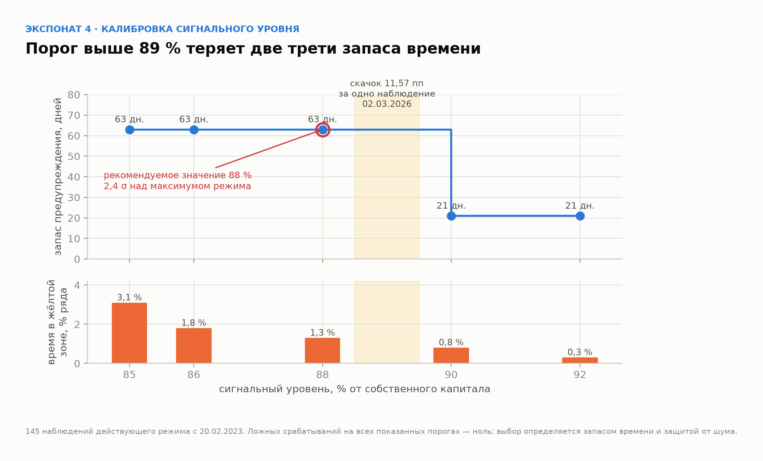
Модельный буфер CoR КБ/ПБ на 4 мес. | z · σ_Δ · √4 по всему ряду | z_p*STDEV(d_cor_kb)*SQRT(4) |  | «Расчёт» блок 8
Лимит той же метрики | Приложение № 3 к Политике | 'Метрики'!C6 |  | «Метрики» C6
Буфер больше лимита на 9,5 %. Формально это крайний случай завышения — то есть ошибка в безопасную сторону. Практически зона исчезает: любое значение метрики оказывается либо жёлтым, либо красным, и лампа перестаёт нести информацию. Замена нужна по ПОЛЕЗНОСТИ, а не по безопасности, и это разные основания — их нельзя подменять одно другим.
Эмпирический буфер, обычные месяцы, 4 мес. | 90-й процентиль фактических изменений за 4 месяца | PERCENTILE('Ряд'!Y9:Y40,p_conf) |  | «Метрики» J6
Он же в окне закрытия | то же по февралю-марту | PERCENTILE('Ряд'!Z9:Z40,p_conf) |  | «Метрики» J7
Метод не самодельный: BCBS d457 (MAR30) допускает историческую симуляцию наравне с параметрической моделью, и при тяжёлых хвостах она в практике преобладает. Предположения о форме распределения нет вовсе — берётся то, что ряд показал. Для CoR у метода есть и второе преимущество: календарный режим (Г36) попадает в эмпирическое распределение сам, в своей естественной доле, тогда как единая σ его размазывает по всему году.
σ приращений CoR КБ/ПБ, обычные месяцы | по 29 приращениям вне фев-марта | STDEV('Ряд'!U6:U40) |  | «Метрики» E6
σ тех же приращений в окне закрытия | по 6 приращениям фев-марта | STDEV('Ряд'!V6:V40) |  | «Метрики» E7
Во сколько раз режимы различаются | σ закрытия / σ обычных месяцев | STDEV('Ряд'!V6:V40)/STDEV('Ряд'!U6:U40) |  | Г36
ЦЕНА МЕТОДА, которую объявляют вместе с числом. Первое: окна перекрываются — на 36 точках при T = 4 их 32, но независимых восемь, а в окне закрытия приращений всего шесть. Квантиль 0,90 по шести есть фактически максимум выборки. Второе: эмпирический квантиль НЕ монотонен по T — у ряда с сильным трендом вниз 90-й процентиль четырёхмесячных изменений оказывается меньше месячного, и лестница переворачивается; на листе «Метрики» это выправлено явным МАКС, и там же сказано, где выправление сработало. Третье: метод берёт в зачёт прошлый тренд, тогда как M(T) считает снос нулевым — поэтому он НЕ применяется к девяти розничным метрикам, где он дал бы границы вплотную к лимиту.

Зоны
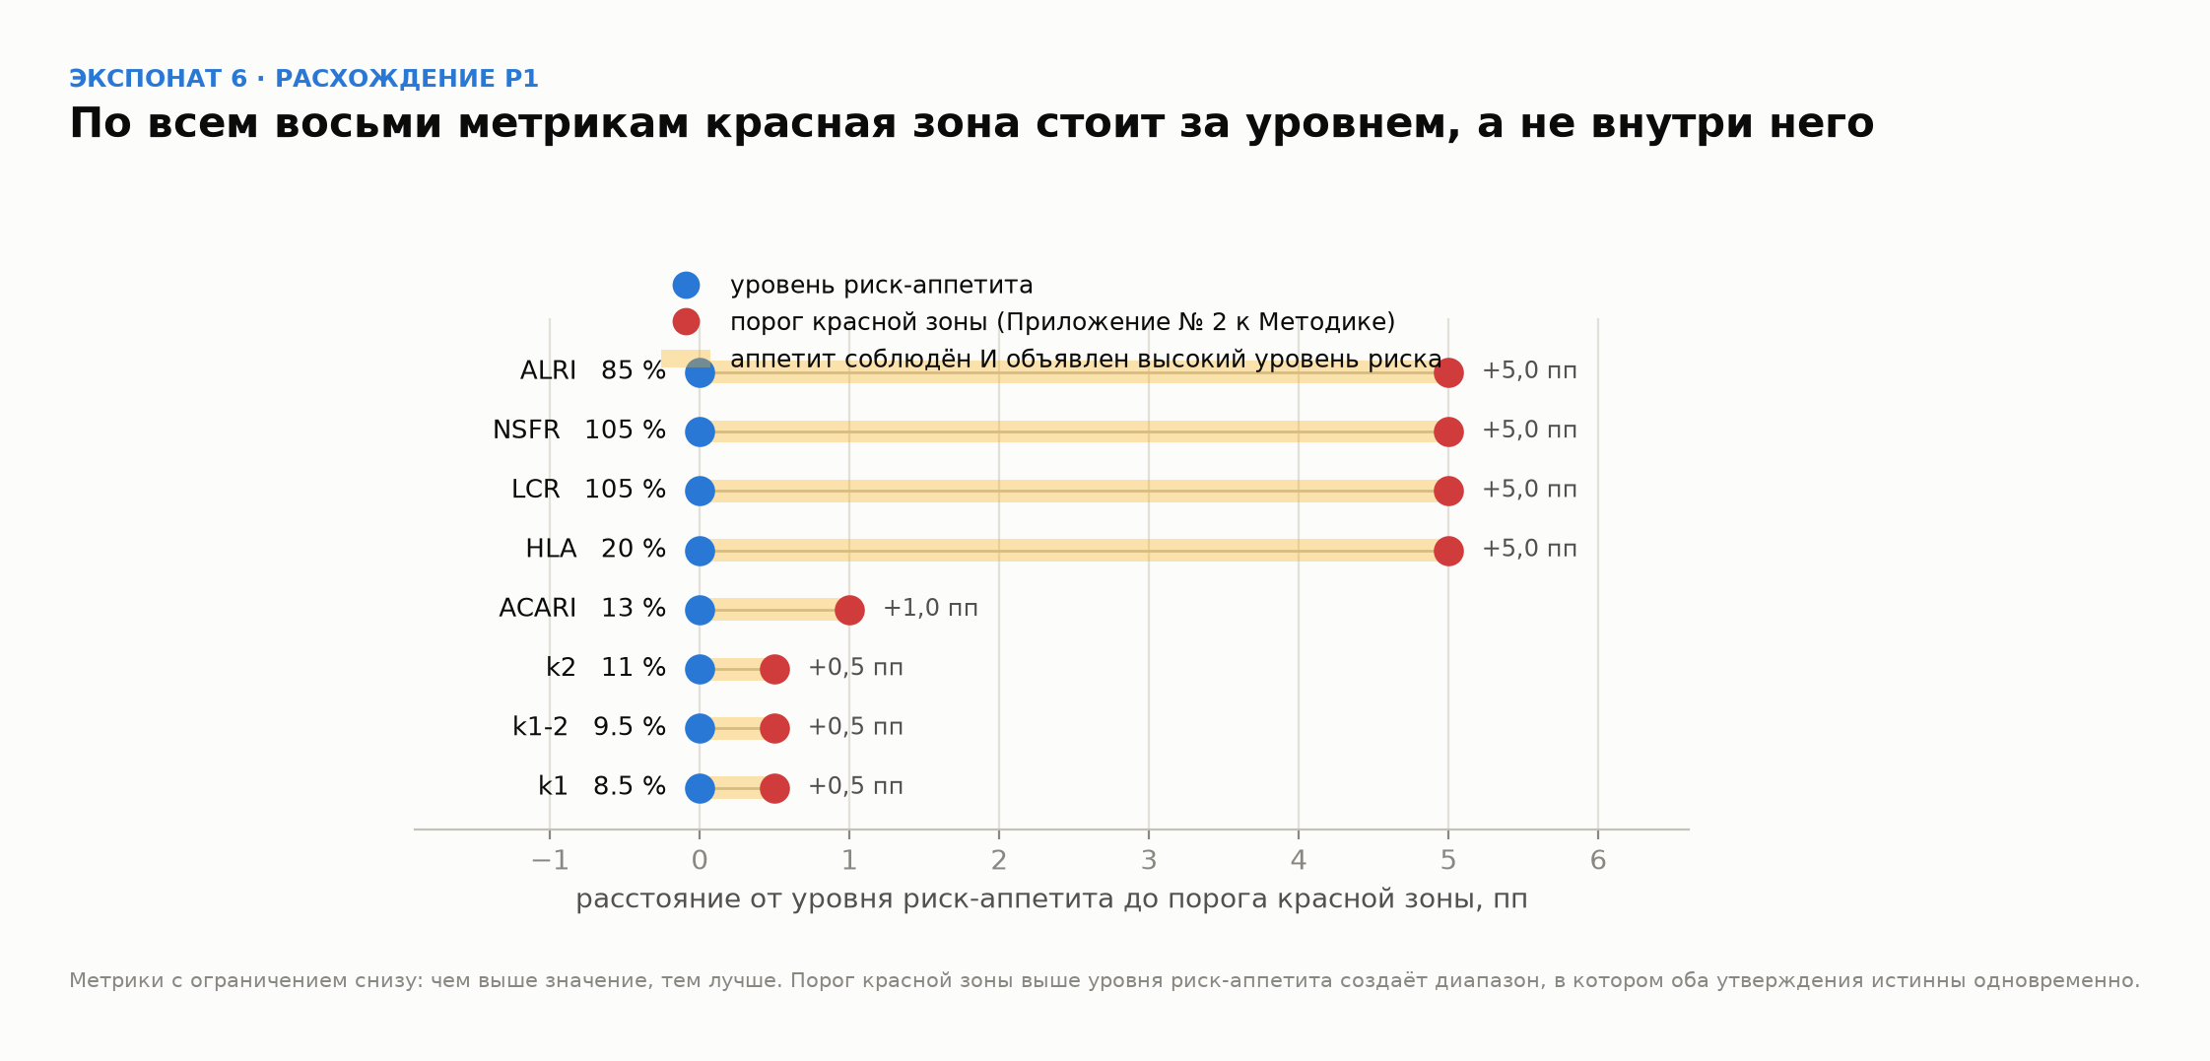
Светофор: зоны, определения, границы, действия
Определения зон — дословно п. 18 Правил № 86 (Правила формирования системы управления рисками и внутреннего контроля, постановление Правления АРРФР от 28.04.2026 № 86, Минюст № 38586 от 29.04.2026). Своих формулировок здесь нет. Границы считаются из волатильности самой метрики, лимит приходит из Приложения № 3 к Политике — подобранных чисел на листе нет ни одного.

Зона | Определение по п. 18 Правил № 86 | Нижняя граница | Верхняя граница | Формула границы | Набл. | Доля, %
Зелёная | уровень, не требующий применения корректирующих мер | — |  | — … L − M(4)
Жёлтая | уровень, определённый как допустимый, но требующий отдельных корректирующих мер в действующих процедурах системы управления рисками с целью снижения уровня риска |  |  | L − M(4) … L − M(1)
Красная | уровень, определённый как высокий, требующий применения соответствующих мер с целью недопущения ухудшения финансовой устойчивости банка и его платёжеспособности |  |  | L − M(1) … L
Нарушение лимита | действующий уровень риск-аппетита превышен. Отдельное состояние, а не зона: зоны описывают уровень риска, лимит — обязательство |  | — | L … —
Всего

Где мы сейчас, 01.07.2026
Текущее значение метрики |  | доля топ-20 в собственном капитале, балансовая база
Граница зелёная / жёлтая |  | L − M(4)
Граница жёлтая / красная |  | L − M(1)
Лимит |  | 95 % в регуляторной базе ÷ k
До красной, пп |  | меньше половины одного месячного σ
До лимита, пп
T* — месяцев до лимита |  | ((L − v) / (z·σ))²
Зона текущей точки |  | Жёлтая означает: уровень допустим, но требует отдельных корректирующих мер в действующих процедурах.

Сколько стоит смена зоны, млн ₸
Что сделать | Через задолженность топ-20 | Через собственный капитал | Комментарий
Вернуться в зелёную |  |  | самая дорогая из трёх: 3,3 пп ниже текущей точки
Не войти в красную |  |  | запас, который есть сейчас; один средний месяц по σ больше него вдвое
Не нарушить лимит |  |  | формальный запас до обязательства
Масштаб, определяющий всё остальное: одно среднее месячное движение по σ_Δ равно 17 989 млн ₸ задолженности при текущем капитале. Это вдвое больше запаса до красной зоны. Меры, которые начинают выбирать в момент срабатывания, опаздывают по построению — отсюда требование п. 18 № 86 брать их из ДЕЙСТВУЮЩИХ процедур, а не сочинять.

Вероятность достичь границы за T месяцев
Граница | 1 месяц | 2 месяца | 3 месяца | 6 месяцев | Разрыв, пп
Войти в красную зону
Нарушить лимит
Считано по нормальной модели с нулевым дрейфом — тем же допущением, что и M(T), и проверенным на листе «Обоснование M(T)». Главное число: вероятность войти в красную зону в течение одного месяца — около 32 %. Это не прогноз, а мера близости: разрыв до красной меньше половины месячного σ.

План действий по зонам — предложение, требующее решений
Зона | Наблюдение | Уведомление | Меры | Что документируется | Вопрос, который надо закрыть
Зелёная | Ежемесячно, штатный отчёт | Штатный отчёт | Не требуются | — | Ничего. Формулировка зоны прямо говорит «не требующий мер» — добавлять действия сюда значит противоречить определению
Жёлтая | Еженедельно, с гистерезисом | БРМ → КРВК, срок не установлен | Из действующих процедур: получение денежного обеспечения (вычитается из числителя метрики напрямую); остановка прироста задолженности топ-20 и пролонгаций | Решение о применении меры либо мотивированный отказ | 1) Какие именно действующие процедуры содержат эти меры — норма требует брать существующие, а не вводить новые. 2) N месяцев подряд ниже границы для выхода из зоны (гистерезис). 3) Срок уведомления КРВК
Красная | Еженедельно + внеочередной расчёт | СД через КРВК, незамедлительно | Те же меры плюс план снижения с датой возврата в жёлтую. Синдикация и уступка части требуют контрагента и в один месяц не укладываются | Письменный план устранения с ответственным и датой | 1) Уведомляется ли АРРФР и на каком основании — смотреть Правила № 272 о мерах надзорного реагирования. 2) Согласование с триггерами режима восстановления по № 119: красная зона использует их словарь («финансовая устойчивость и платёжеспособность»), и две системы не должны противоречить
Нарушение лимита | Еженедельно + внеочередной расчёт | СД, протокол УО | Устранение нарушения по Политике п. 12-1 и п. 27 | Письменное описание того, как нарушение будет или было устранено | Конкретных мер и сроков в Политике НЕТ — это записанный пробел ВНД, а не пропуск в книге. Закрывается правкой Политики, не расчётом

Структура режима взята из OCC Heightened Standards II.H (см. BENCHMARK.md): выявление; РАЗЛИЧЕНИЕ нарушений по тяжести последствий; протокол уведомления первой линии, БРМ, внутреннего аудита, СД и регулятора; письменное описание устранения; ответственность с учётом величины, частоты и повторяемости. Из пяти элементов в нашей Политике есть один — факт нарушения. Остальные четыре и есть содержание правки.
ЧТО НА ЭТОМ ЛИСТЕ НЕ ДОКАЗАНО. Первое: п. 18 Правил № 86 и Приложение № 2 к Методике дословно не разобраны; определения зон взяты из конспекта SPRAVOCHNIK_RA.md, а не из оригинала. Второе, важнее: при лестничной разметке действующий уровень 95 %% выполняет роль риск-ёмкости, а уровнем риск-аппетита становится граница зелёной зоны — это смена смысла числа 95, и её принимает уполномоченный орган, а не расчёт. Находка Р1 показывает, что на восьми метриках Банк уже так и делает.
Ряд и лестница зон. Собрано viz/zone_ladder.py из того же CSV, что и расчёт, — границы на картинке и в таблице совпадают по построению.
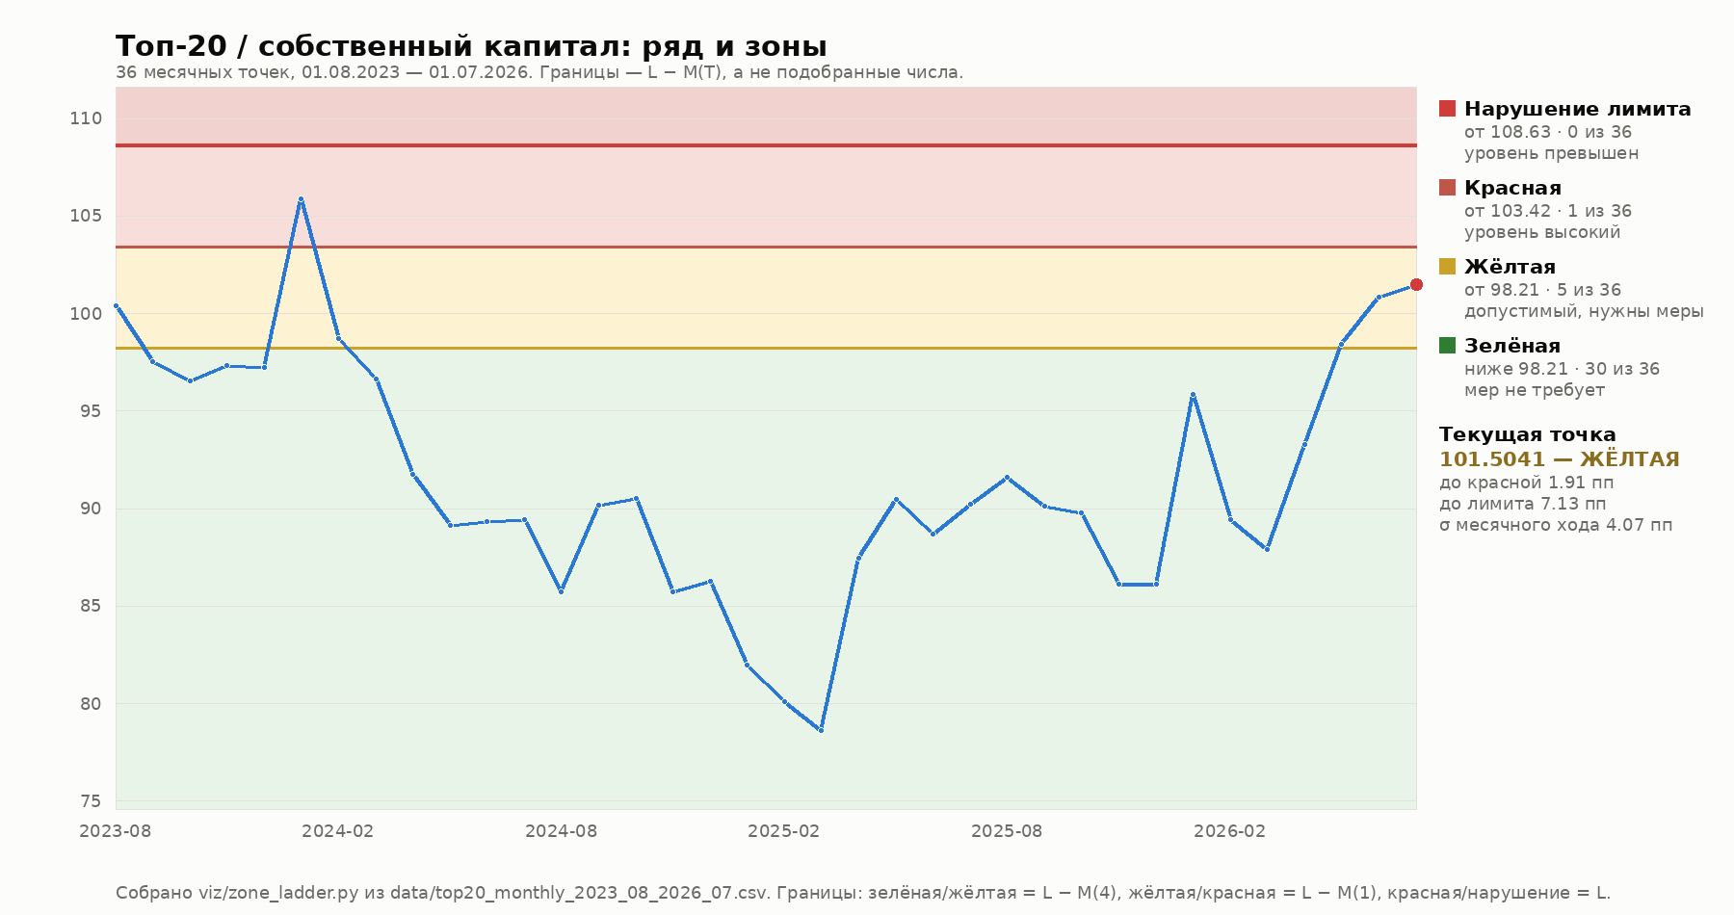

Находка Р1: у восьми метрик, где зоны уже установлены, порог красной стоит ЗА уровнем риск-аппетита. Это довод за лестницу, и он не наш — так уже сделано в Банке.

Метрики
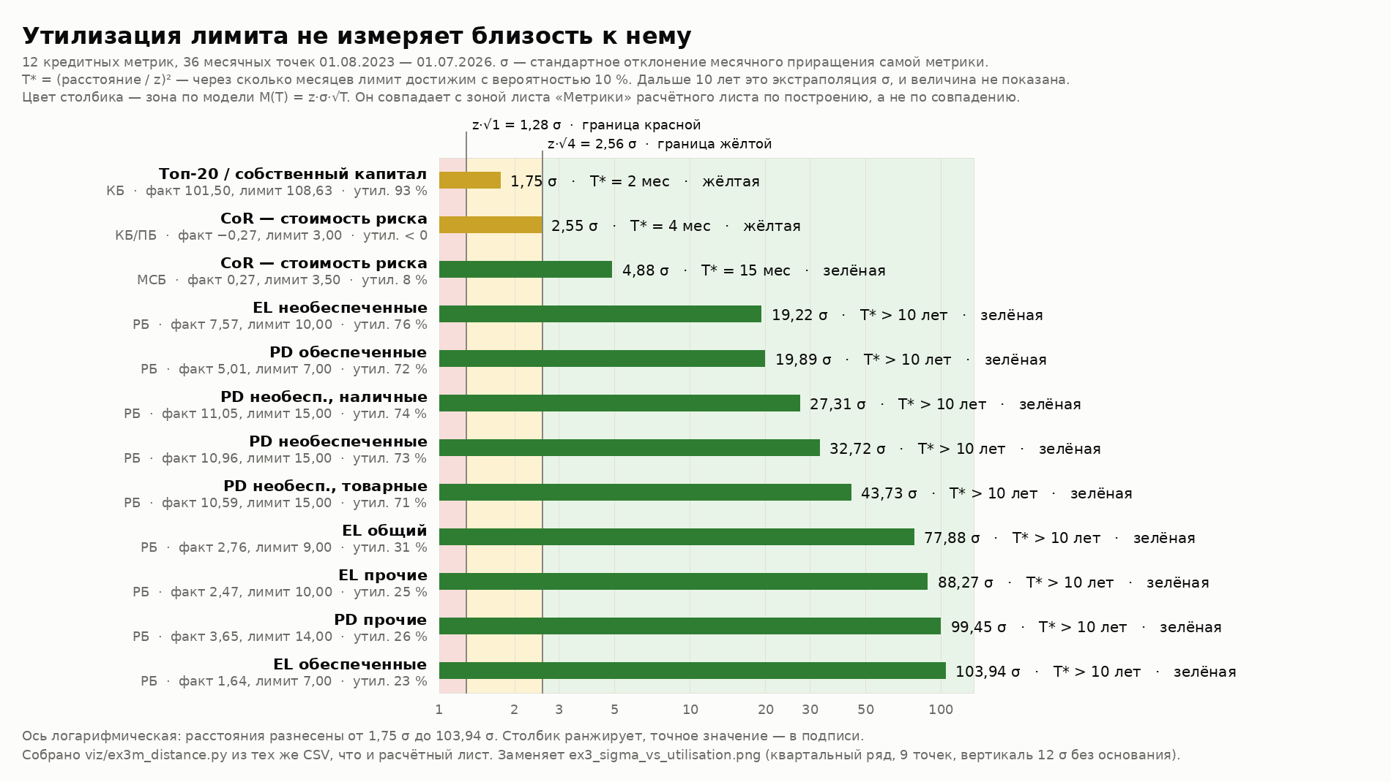
Зоны по всем кредитным метрикам: чем посчитано и почему
Одна страница на все зоны. Колонки F–I показывают, КАК посчитана каждая строка: эксцесс и p(Жарк-Бера) — из расчёта нормальности на листе «Расчёт», колонка I — вердикт решающей проверки оттуда же. Буфер в J и K берётся той формулой, которую этот вердикт назначил: z·σ·√T для нормальных, эмпирический 90-й процентиль фактических T-месячных изменений для остальных. ОДНО ИСКЛЮЧЕНИЕ: CoR МСБ вердиктом проходит на M(T), но размечена эмпирически ради сопоставимости с КБ/ПБ — это решение, а не вывод расчёта, и оно помечено в колонке X. Обоснование обоих методов — лист «Обоснование методов».

Метрика | Сегмент | Лимит L | Приращ. | σ_Δ | Экс. | p(ЖБ) | Нормально? | МЕТОД | Буфер 4 мес | Буфер 1 мес | Зел./жёлт. | Жёлт./красн. | Зел., % L | Жёлт., % L | Факт | Зона | Расст., σ | SE(σ) | Зел. | Жёлт. | Красн. | Наруш. | Почему такой метод
Топ-20 / собственный капитал | KB |  |  |  |  |  |  |  |  |  |  |  |  |  |  |  |  |  |  |  |  |  | Единственная метрика, проходящая и три формальных критерия, и решающую проверку (расхождение +21 % при пороге 25 %). M(T) без оговорок
CoR — стоимость риска (KB_PB) — обычные месяцы | KB_PB | 3.00 |  |  |  |  |  |  |  |  |  |  |  |  |  |  |  |  |  |  |  |  | Замена: M(4) = 3,2850 больше самого лимита 3,00, граница зелёной уходила в минус — зона вырождалась. Эмпирический квантиль по обычным месяцам, σ здесь 0,5998 против смешанной 1,2817
CoR — стоимость риска (KB_PB) — окно закрытия (фев–март) | KB_PB | 3.00 |  |  |  |  |  |  |  |  |  |  |  |  |  |  |  |  |  |  |  |  | Тот же метод, окно годового закрытия (февраль-март, Г36): σ здесь 3,0257, впятеро выше обычной. Лестница вырождается в ДВЕ зоны — Q90 четырёхмесячных изменений меньше месячного, выправлено МАКС
CoR — стоимость риска (MSB) — обычные месяцы | MSB | 3.50 |  |  |  |  |  |  |  |  |  |  |  |  |  |  |  |  |  |  |  |  | РЕШЕНИЕ, а не вердикт: сама по себе метрика проходит на M(T) (завышение 28,4 % — чуть выше порога 25 %), но размечена эмпирически ради сопоставимости с КБ/ПБ внутри пары CoR
CoR — стоимость риска (MSB) — окно закрытия (фев–март) | MSB | 3.50 |  |  |  |  |  |  |  |  |  |  |  |  |  |  |  |  |  |  |  |  | Окно закрытия, σ 1,5441 против 0,3179 в обычные месяцы. Наблюдений шесть: квантиль 0,90 по ним есть фактически максимум выборки
 |  |  |  |  |  |  |  |  |  |  |  |  |  |  |  |  |  |  |  |  |  |  | Решающая проверка: Завышение 128 % — снос, а не хвосты: метрика падает три года, а M(T) считает снос нулевым. Завышение безопасно
 |  |  |  |  |  |  |  |  |  |  |  |  |  |  |  |  |  |  |  |  |  |  | Решающая проверка: Завышение 28 %, на границе порога. Остаётся на M(T)
 |  |  |  |  |  |  |  |  |  |  |  |  |  |  |  |  |  |  |  |  |  |  | Решающая проверка: Проходит решающую проверку: расхождение −14 %. M(T) применима
 |  |  |  |  |  |  |  |  |  |  |  |  |  |  |  |  |  |  |  |  |  |  | Решающая проверка: Завышение 120 % по той же причине, что у EL общего — снос вниз
 |  |  |  |  |  |  |  |  |  |  |  |  |  |  |  |  |  |  |  |  |  |  | Решающая проверка: Завышение 83 %: PD падает с 12,13 до 10,96 за девять кварталов
 |  |  |  |  |  |  |  |  |  |  |  |  |  |  |  |  |  |  |  |  |  |  | Решающая проверка: Завышение 68 %, та же причина
 |  |  |  |  |  |  |  |  |  |  |  |  |  |  |  |  |  |  |  |  |  |  | Решающая проверка: Завышение 523 % — крайний случай сноса: четырёхмесячный рост почти отсутствует, весь ход направлен вниз
 |  |  |  |  |  |  |  |  |  |  |  |  |  |  |  |  |  |  |  |  |  |  | Решающая проверка: Расхождение −19 %, внутри порога по модулю, но со знаком «минус»: модель чуть уже факта. Остаётся на M(T), отмечено
 |  |  |  |  |  |  |  |  |  |  |  |  |  |  |  |  |  |  |  |  |  |  | Решающая проверка: Завышение 92 %, снос вниз

Одиннадцать метрик на M(T), одна на замене — а не девять | Формально нормальны три из двенадцати, но формальная проверка не решает: M(T) опирается на СУММУ T приращений, которая по ЦПТ ближе к нормальной. Решающая проверка (колонка I, вердикт с листа «Расчёт») показывает, что модель НИГДЕ не занижает буфер — она его завышает, и причина не в хвостах, а в сносе: EL и PD падают три года, а M(T) считает снос нулевым. Завышение безопасно, и снос в зачёт сознательно не берётся. Замена понадобилась одной метрике — CoR КБ/ПБ, где буфер на цикл реагирования не помещался в сам лимит.
Почему CoR занимает две строки | У режимной разметки две пары границ, и свернуть их в одну нельзя: именно это сворачивание и дало ошибку, из-за которой КБ/ПБ числилась жёлтой. В обычные месяцы граница зелёной 1,5727, в окне закрытия 0,7306 — вдвое ниже при том же лимите. Точка ряда сравнивается с границей СВОЕГО месяца, поэтому счётчики зон в T–W считаются раздельно по режимам: 28 + 2 обычных и 6 закрытия дают те же 36 точек.
В окне закрытия зон не три, а две | Q90 четырёхмесячных изменений там МЕНЬШЕ месячного (снос съедает рост на длинном окне), поэтому граница зелёной совпала с жёлтой после выправления через МАКС. И наблюдений там шесть — три года по два месяца. Квантиль 0,90 по шести есть фактически максимум выборки. Это свойство метода, и подавать его надо вместе с числом.
Единого процента лимита не существует | Колонка N разбегается от 24,4 % (CoR КБ/ПБ в окне закрытия) до 99,1 % (PD необеспеченные товарные). Граница в процентах лимита зависит от волатильности относительно лимита: у PD и EL σ крошечная, им граница нужна вплотную; у CoR и топ-20 σ большая. Любой единый порог — компромисс, а не калибровка.
Расстояние до лимита в собственных σ каждой метрики. Цвет столбика получен из колонки O этого же листа через границы z·√1 и z·√4, поэтому он совпадает с колонкой N по построению. Утилизация слева показана рядом нарочно: у CoR КБ/ПБ она отрицательна, а метрика — вторая ближайшая к лимиту.

